ANEXO TENICO GAULA
ANEXO 2 - ESPECIFICACIONES TECNICAS
ITEM
1 | lector biometrico de huella para interiores
DESCRIPCION |  | OFRECIDO
MARCA | INDICAR
REFERENCIA | INDICAR
TIPO | Stand Alone
CPU | 400MHz DSP
MEMORIA | 4MB flash + 8MB RAM
SENSOR DE HUELLA | 500 dpi optical sensor
VELOCIDAD DE IDENTIFICACION | 2,000 match in 1 second
CAPACIDAD DE LOG | 10,000 templates (5,000 users)
COMPATIBILIDAD RF | Proximity (125kHz EM), Mifare (13.56MHz)
MODOS DE OPERACIÓN | Fingerprint, RF card, RF card + fingerprint
INTERFACES | TCP/IP, RS485
SALIDA WIEGAND | Configurable up to 64 bits
VOLTAJE DE OPERACIÓN | 12VDC
MEDIDAS | 50 x 160 x 37mm (W x H x D)
GARANTIA | Minimo 1 año
INCLUYE | TODOS LOS ELEMENTOS, CABLES, BASES, SOPORTES Y ACCESORIOS NECESARIOS PARA SU CORRECTA INSTALACION Y FUNCIONAMIENTO

2 | lector biometrico de huella y PIN para exteriores
DESCRIPCION |  | OFRECIDO
MARCA | INDICAR
REFERENCIA | INDICAR
TIPO | STAND ALONE
CPU | 533MHz DSP
MEMORIA | 16MB RAM + 8MB Flash
SENSOR DE HUELLA | 500 dpi optical sensor
VELOCIDAD DE IDENTIFICACION | 2,000 matches in 1 second
CAPACIDAD DE LOG | 50,000 events
COMPATIBILIDAD RF | Mifare (13.56 MHz)
MODOS DE OPERACIÓN | Finger / PIN / Card
INTERFACES | TCP/IP, RS-485
SALIDA WIEGAND | 1 channel (input/output switchable)
VOLTAJE DE OPERACIÓN | 12VDC
PANTALLA | 128X64 Graphic LCD(Monochrome)
FACTORES DE PROTECCION | IP65
MEDIDAS | 60 x 185 x 40 mm (W x H x D)
GARANTIA | Minimo 1 año
INCLUYE | TODOS LOS ELEMENTOS, CABLES, BASES, SOPORTES Y ACCESORIOS NECESARIOS PARA SU CORRECTA INSTALACION Y FUNCIONAMIENTO

5 | Gato hidraulico para Puerta de Vidrio
DESCRIPCION |  | OFRECIDO
MARCA | INDICAR
REFERENCIA | INDICAR
ANCHO DE PUERTA | Hasta 42 "(107cm) de ancho
PESO DE PUERTA | Hasta 100-lb (45kg)
CUERPO | Aluminio anodizado
BRAZO | Acero forjado
INCLUYE | TODOS LOS ELEMENTOS, BASES, SOPORTES Y ACCESORIOS NECESARIOS PARA SU CORRECTA INSTALACION Y FUNCIONAMIENTO

6 | Boton de salida no touch
DESCRIPCION |  | OFRECIDO
MARCA | INDICAR
REFERENCIA | INDICAR
VOLTAJE DE OPERACIÓN | 12VDC
TIPO DE RELE | Form C dry contact, 3A@12VDC
TIEMPO DE RESPUESTA | 10ms
TIEMPO DE SALIDA | 0.5s, or as long as unit is triggered
RANGO DE SENSOR | 50mm
RANGO DE TEMPERATURA | -20°~55° C
PESO | 85g
DIMENSIONES | 115x70x27 mm
INCLUYE | TODOS LOS ELEMENTOS, CABLES Y ACCESORIOS NECESARIOS PARA SU CORRECTA INSTALACION Y FUNCIONAMIENTO

7 | Puerta en cristal templado
DESCRIPCION |  | OFRECIDO
MARCA | INDICAR
REFERENCIA | INDICAR
MATERIAL | VIDRIO TEMPLADO
ESPESOR | 10mm
ALTO | 2.21m
ANCHO | 1,795
NUMERO DE ALAS | 2
ACCESORIOS | EN ACERO
LOGOS | SEGÚN IMAGEN
DISEÑO DE MUESTRA | 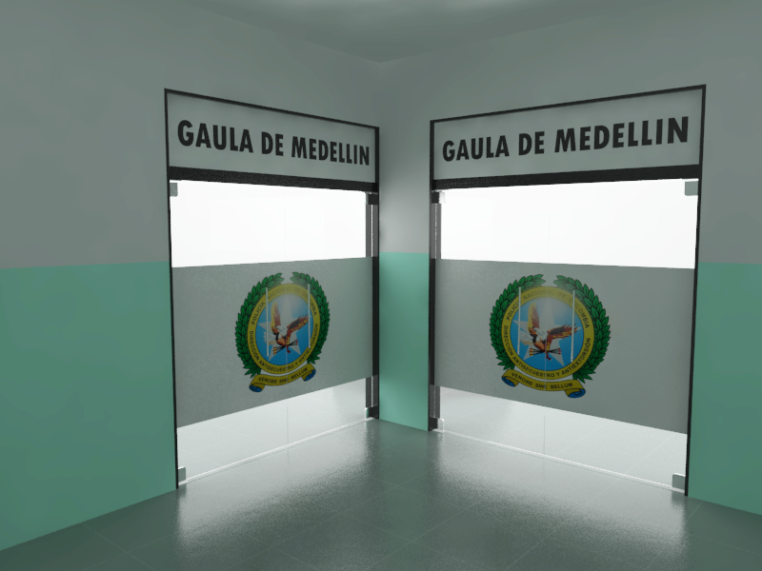

INCLUYE | TODOS LOS ELEMENTOS Y ACCESORIOS NECESARIOS PARA SU CORRECTA INSTALACION Y FUNCIONAMIENTO

